行政事業レビューシート
 |  |  |  |  |  |  |  |  |  |  |  |  |  |  |  |  |  |  |  |  |  |  |  |  | 事業番号 |  |  |  |  |  |  | 0068
平成３０年度行政事業レビューシート |  |  |  |  |  |  |  |  |  |  |  |  |  |  |  |  |  |  |  |  |  |  |  | （ | 法務省 |  |  |  |  |  |  |  |  |  | ）
事業名 |  |  | 法務省施設の整備充実 |  |  |  |  |  |  |  |  |  |  |  |  |  | 担当部局庁 |  |  |  |  | 大臣官房 |  |  |  |  |  |  |  | 作成責任者
事業開始年度 |  |  | 不明 |  |  |  |  | 事業終了 （予定）年度 |  |  |  |  | 終了予定なし |  |  |  | 担当課室 |  |  |  |  | 施設課 |  |  |  |  |  |  |  | 施設課長 佐藤 淳
会計区分 |  |  | 一般会計
根拠法令 （具体的な 条項も記載） |  |  | 法務省設置法第４条 |  |  |  |  |  |  |  |  |  |  |  |  |  | 関係する 計画、通知等 |  |  |  |  | -
主要政策・施策 |  |  | 国土強靱化施策 |  |  |  |  |  |  |  |  |  |  |  |  |  | 主要経費 |  |  |  |  | 公共事業
事業の目的 （目指す姿を簡潔に。3行程度以内） |  |  | 法務省施設の整備を図ることにより，国家の基本的機能である治安維持や国民の権利保護に資することを目的としている。
事業概要 （5行程度以内。別添可） |  |  | 経年などにより整備を図る必要がある収容施設（刑務所，拘置所，少年院，少年鑑別所及び入国者収容所）及び官署施設（法務総合庁舎，法務局，検察庁，矯正管区，保護観察所，入国管理局，公安調査庁及び研修所）のうち，特に老朽化が著しく，整備を必要とする施設においては，耐震改修，長寿命化改修，更新，適時改修のいずれかの手法により整備を実施する。 事業の一部については，国庫債務負担行為による事業が含まれている。
実施方法 |  |  | 委託・請負
予算額・ 執行額 （単位:百万円） |  |  |  |  |  |  |  |  |  | 27年度 |  |  |  |  | 28年度 |  |  |  |  |  | 29年度 |  |  |  |  | 30年度 |  |  |  |  | 31年度要求
 |  |  | 予算の状況 |  | 当初予算 |  |  |  |  | 19,005 |  |  |  |  | 21,148 |  |  |  |  |  | 23,653 |  |  |  |  | 25,046
 |  |  |  |  | 補正予算 |  |  |  |  | 13,225 |  |  |  |  | 19,496 |  |  |  |  |  | 17,471 |  |  |  |  | -
 |  |  |  |  | 前年度から繰越し |  |  |  |  | 11,074 |  |  |  |  | 8,375 |  |  |  |  |  | 14,513 |  |  |  |  | 21,453
 |  |  |  |  | 翌年度へ繰越し |  |  |  |  | ▲ 8,375 |  |  |  |  | ▲ 14,513 |  |  |  |  |  | ▲ 21,453 |  |  |  |  | -
 |  |  |  |  | 予備費等 |  |  |  |  | - |  |  |  |  | - |  |  |  |  |  | - |  |  |  |  | -
 |  |  |  |  | 計 |  |  |  |  | 34,929 |  |  |  |  | 34,506 |  |  |  |  |  | 34,184 |  |  |  |  | 46,499 |  |  |  |  | 0
 |  |  | 執行額 |  |  |  |  |  |  | 31,969 |  |  |  |  | 33,963 |  |  |  |  |  | 33,587
 |  |  | 執行率（％） |  |  |  |  |  |  | 92% |  |  |  |  | 98% |  |  |  |  |  | 98%
 |  |  | 当初予算＋補正予算に対する執行額の割合（％） |  |  |  |  |  |  | 99% |  |  |  |  | 84% |  |  |  |  |  | 82%
平成30・31年度 予算内訳 （単位：百万円） |  |  | 歳出予算目 |  |  |  |  |  |  | 30年度当初予算 |  |  |  |  | 31年度要求 |  |  |  |  |  | 主な増減理由
 |  |  | 施設整備費 |  |  |  |  |  |  | 22,735
 |  |  | 不動産購入費 |  |  |  |  |  |  | 2,250
 |  |  | 施設施工庁費 |  |  |  |  |  |  | 30
 |  |  | 施設施工旅費 |  |  |  |  |  |  | 31
 |  |  | 計 |  |  |  |  |  |  | 25,046 |  |  |  |  | 0
成果目標及び 成果実績 （アウトカム） |  |  | 定量的な成果目標 |  |  |  |  |  |  | 成果指標 |  |  |  |  |  |  |  |  | 単位 |  |  | 27年度 |  | 28年度 |  |  | 29年度 |  |  | 中間目標 |  |  | 目標最終年度
 |  |  |  |  |  |  |  |  |  |  |  |  |  |  |  |  |  |  |  |  |  |  |  |  |  |  |  |  |  | 30 |  | 年度 | - | 年度
 |  |  | 収容施設のうち現行の耐震基準を満たす施設の割合を平成30年度までに77％とする。（面積率） |  |  |  |  |  |  | 耐震化率（面積率） 耐震性能が確保されている収容施設の総延べ面積（㎡）／収容施設の総延べ面積（㎡） |  |  |  |  |  |  | 成果実績 |  | ％ |  |  | 74 |  | 76 |  |  | 81 |  |  | - |  |  | -
 |  |  |  |  |  |  |  |  |  |  |  |  |  |  |  |  | 目標値 |  | ％ |  |  | 77 |  | 77 |  |  | 77 |  |  | 77 |  |  | 100
 |  |  |  |  |  |  |  |  |  |  |  |  |  |  |  |  | 達成度 |  | ％ |  |  | 96 |  | 99 |  |  | 105 |  |  | - |  |  | -
根拠として用いた 統計・データ名 （出典） |  |  | 一般会計営繕計画内訳書等

成果目標及び 成果実績 （アウトカム） |  |  | 定量的な成果目標 |  |  |  |  |  |  | 成果指標 |  |  |  |  |  |  |  |  | 単位 |  |  | 27年度 |  | 28年度 |  |  | 29年度 |  |  | 中間目標 |  |  | 目標最終年度
 |  |  |  |  |  |  |  |  |  |  |  |  |  |  |  |  |  |  |  |  |  |  |  |  |  |  |  |  |  | 30 |  | 年度 | - | 年度
 |  |  | 官署施設のうち現行の耐震基準を満たす施設の面積の割合を平成30年度までに95％とする。 |  |  |  |  |  |  | 耐震化率（面積率） 耐震性能が確保されている官署施設の総延べ面積（㎡）／官署施設の総延べ面積（㎡） |  |  |  |  |  |  | 成果実績 |  | ％ |  |  | 93 |  | 94 |  |  | 94 |  |  | - |  |  | -
 |  |  |  |  |  |  |  |  |  |  |  |  |  |  |  |  | 目標値 |  | ％ |  |  | 95 |  | 95 |  |  | 95 |  |  | 95 |  |  | 100
 |  |  |  |  |  |  |  |  |  |  |  |  |  |  |  |  | 達成度 |  | ％ |  |  | 98 |  | 99 |  |  | 99 |  |  | - |  |  | -
根拠として用いた 統計・データ名 （出典） |  |  | 一般会計営繕計画内訳書等

成果目標及び成果実績（アウトカム）欄についてさらに記載が必要な場合はチェックの上【別紙１】に記載 |  |  |  |  |  |  |  |  |  |  |  |  |  |  |  |  |  |  |  |  |  |  |  |  |  |  |  |  | チェック

活動指標及び 活動実績 （アウトプット） |  |  | 活動指標 |  |  |  |  |  |  |  |  |  |  |  |  |  |  |  | 単位 |  |  | 27年度 |  | 28年度 |  |  | 29年度 |  |  | 30年度 活動見込 |  |  | 31年度 活動見込
 |  |  | 収容施設の耐震化 |  |  |  |  |  |  |  |  |  |  |  |  |  | 活動実績 |  | 施設 |  |  | 18 |  | 18 |  |  | 10 |  |  | - |  |  | -
 |  |  |  |  |  |  |  |  |  |  |  |  |  |  |  |  | 当初見込み |  | 施設 |  |  | 12 |  | 8 |  |  | 7 |  |  | 15 |  |  | -
活動指標及び 活動実績 （アウトプット） |  |  | 活動指標 |  |  |  |  |  |  |  |  |  |  |  |  |  |  |  | 単位 |  |  | 27年度 |  | 28年度 |  |  | 29年度 |  |  | 30年度 活動見込 |  |  | 31年度 活動見込
 |  |  | 官署施設の耐震化 |  |  |  |  |  |  |  |  |  |  |  |  |  | 活動実績 |  | 庁 |  |  | 19 |  | 14 |  |  | 11 |  |  | - |  |  | -
 |  |  |  |  |  |  |  |  |  |  |  |  |  |  |  |  | 当初見込み |  | 庁 |  |  | 18 |  | 9 |  |  | 10 |  |  | 13 |  |  | -
単位当たり コスト |  |  | 算出根拠 |  |  |  |  |  |  |  |  |  |  |  |  |  |  |  | 単位 |  |  | 27年度 |  | 28年度 |  |  | 29年度 |  |  | 30年度活動見込
 |  |  | （X）：収容施設の耐震化に係る整備費合計/ （Y）：耐震化実施施設数 |  |  |  |  |  |  |  |  |  |  |  |  |  | 単位当たり コスト |  | 百万円 |  |  | 766 |  | 1,077 |  |  | 2,543 |  |  | 1,030
 |  |  |  |  |  |  |  |  |  |  |  |  |  |  |  |  | 計算式 |  | X/Y |  |  | 13,796/18 |  | 19,391/18 |  |  | 25,434/10 |  |  | 15,452/15
単位当たり コスト |  |  | 算出根拠 |  |  |  |  |  |  |  |  |  |  |  |  |  |  |  | 単位 |  |  | 27年度 |  | 28年度 |  |  | 29年度 |  |  | 30年度活動見込
 |  |  | （X）：官署施設の耐震化に係る整備費合計/ （Y）：耐震化実施施設数 |  |  |  |  |  |  |  |  |  |  |  |  |  | 単位当たり コスト |  | 百万円 |  |  | 801 |  | 1,025 |  |  | 1,006 |  |  | 733
 |  |  |  |  |  |  |  |  |  |  |  |  |  |  |  |  | 計算式 |  | X/Y |  |  | 15,223 /19 |  | 14,350/14 |  |  | 11,064/11 |  |  | 9,528/13
政策評価、経済・財政再生アクション・プログラムとの関係 | 政策評価 | 政策 | 法務行政全般の円滑かつ効率的な運営(Ⅶ-15)
 |  | 施策 | 施設の整備(Ⅶ-15-(2))
 |  | 測定指標 | 定量的指標 |  |  |  |  |  |  |  |  |  |  |  |  |  |  |  | 単位 |  |  | 27年度 |  | 28年度 |  |  | 29年度 |  |  | 中間目標 |  |  | 目標年度
 |  |  |  |  |  |  |  |  |  |  |  |  |  |  |  |  |  |  |  |  |  |  |  |  |  |  |  |  |  | - |  | 年度 | - | 年度
 |  |  | - |  |  |  |  |  |  |  |  |  |  |  |  |  | 実績値 |  | - |  |  | - |  | - |  |  | - |  |  | - |  |  | -
 |  |  |  |  |  |  |  |  |  |  |  |  |  |  |  |  | 目標値 |  | - |  |  | - |  | - |  |  | - |  |  | - |  |  | -
 |  |  | 定性的指標 |  |  |  |  |  |  |  | 目標 |  |  |  |  |  |  |  | 目標年度 |  |  | 施策の進捗状況（目標）

 |  |  | - |  |  |  |  |  |  |  | - |  |  |  |  |  |  |  | - |  |  | -

 |  |  |  |  |  |  |  |  |  |  |  |  |  |  |  |  |  |  |  |  |  | 施策の進捗状況（実績）
 |  |  |  |  |  |  |  |  |  |  |  |  |  |  |  |  |  |  |  |  |  | -

 |  | 本事業の成果と上位施策・測定指標との関係
 |  | -

 | 経済・財政再生 アクション・プログラム | 改革項目 | 分野： |  |  | -
 |  | KPI (第一階層） | ＫＰＩ （第一階層） |  |  |  |  |  |  |  |  |  |  |  |  |  |  |  | 単位 |  |  | 計画開始時 |  | 29年度 |  |  | 30年度 |  |  | 中間目標 |  |  | 目標最終年度
...
 |  | 0010，0011 |  |  |  |  |  |  | 平成23年度 |  |  | 0011，0012 |  |  |  |  |  | 平成24年度 |  |  |  | 0011，0012 |  |  |  |  |  | 平成25年度 |  |  | 0084，0085
 |  | 0070，0071 |  |  |  |  |  |  | 平成27年度 |  |  | 0067，0068 |  |  |  |  |  | 平成28年度 |  |  |  | 0066，0067
 |  | 法務省 |  | ( |  |  | 0068 |  |  | ) | 法務省 |  |  | ( |  | 0069 |  |  | )
 |  |  | ※平成29年度実績を記入。執行実績がない新規事業、新規要求事業については現時点で予定やイメージを記入。
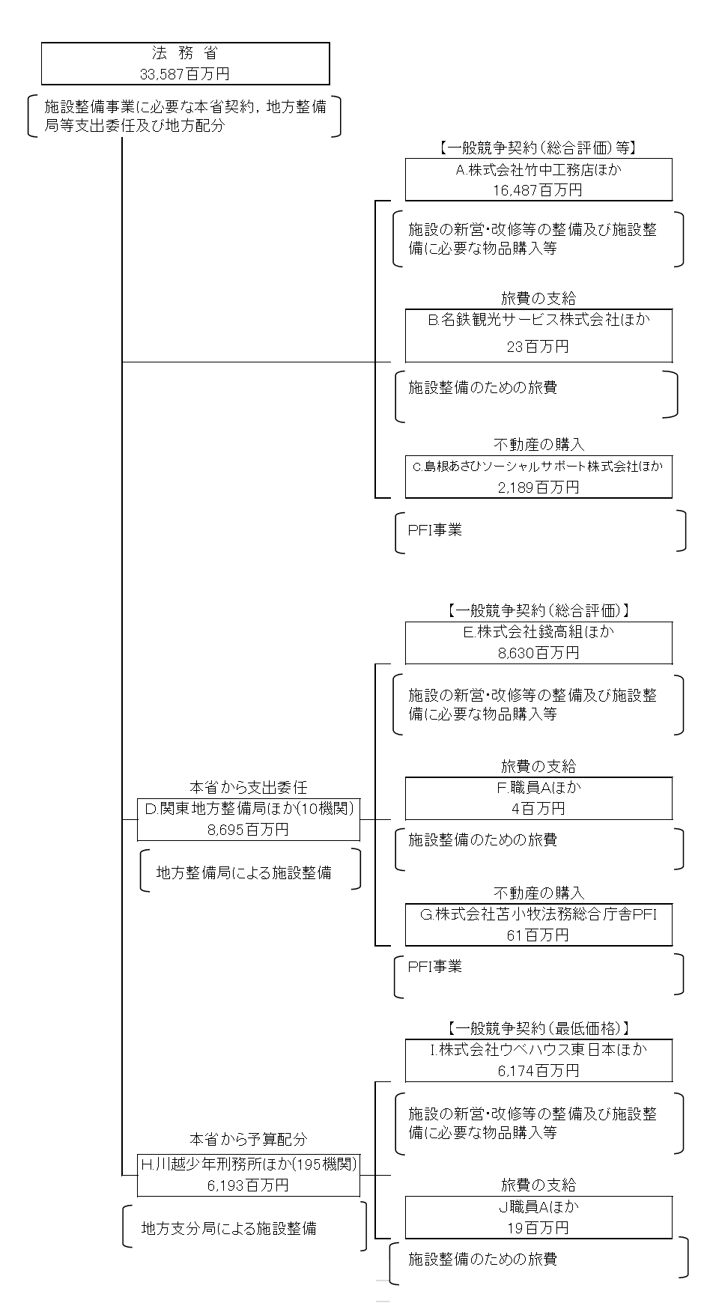

 |  |  | A.株式会社竹中工務店 |  |  |  |  |  |  |  |  |  |  |  |  |  |  |  |  | B.名鉄観光サービス株式会社
 |  |  | 費 目 |  |  |  | 使 途 |  |  |  |  |  |  |  |  |  | 金 額 (百万円） |  |  | 費 目 |  |  | 使 途 |  |  |  |  |  |  |  |  |  | 金 額 (百万円）
 |  |  | 施設整備費 |  |  |  | 施設整備工事 |  |  |  |  |  |  |  |  |  | 4,375 |  |  | 旅費 |  |  | 施設整備のための旅費 |  |  |  |  |  |  |  |  |  | 14
...

